COVERWHALE
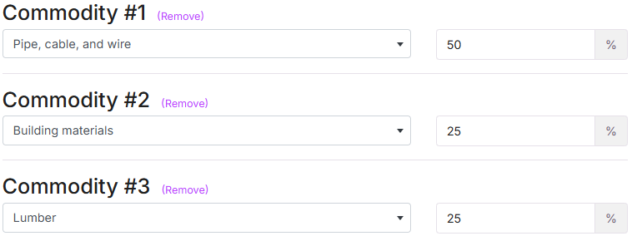
PLASTIC PIPES , CEMENT BAGS , BRICKS , BUILDING MATERIALS , LUMBER, PALLETS, PROCESSED WOOD (FLATBED)
SAND AND GRAVEL |  |  |  |  | PLASTIC PIPES , CEMENT BAGS , BRICKS , BUILDING MATERIALS , LUMBER, PALLETS, PROCESSED WOOD (FLATBED)
PAPER AND PLASTICS PRODUCTS, CANNED FOOD,BEVERAGES, WATER BOOTLE, PLASTIC BOOTLE, OFFICE EQUIPMENT (DRY VAN)
NEW AND USED CARS
WET CEMENT (MIXER) | NO APLICA
GRAIN, FEED, HAY (AGRICULTURAL)
SCRAP METAL
HOUSEHOLD GOODS, FURNITURE |  | NO APLICA
REFRIGERATED FOOD, FRUIT AND VEGETABLES, BOXED MEAT (REFEER)
GARBAGE & TRASH | NO APLICA
DEBRIS REMOVAL | NO APLICA
LOGGING | NO APLICA
UIIA

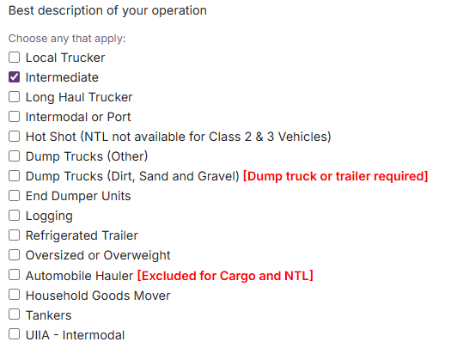
COVERWHALE NO HACE CEMENTO
 |  |  | LOCAL TRUCKER (CUANDO SON MILLAS ESTATALES)
 |  |  | LONG HAUL TRUCKER (CUANDO SON MILLAS ILIMITADAS)
 |  |  | LONG HAUL TRUCKER (CUANDO SON MILLAS ILIMITADAS) |  | PALLETS, BRICKS, PROCESSED WOOD HACEN PARTE DE BUILDING MATERIALS
 |  |  | DUMP TRUCK (CUANDO ES CAMIÓN COMPLETO O VOLQUETA)
 |  |  | INTERMEDIATE (ENTRE ESTATALES E ILIMITADAS)

 |  |  | SAND AND GRAVEL |  | PAPER AND PLASTICS PRODUCTS, CANNED FOOD,BEVERAGES, WATER BOOTLE, PLASTIC BOOTLE, OFFICE EQUIPMENT (DRY VAN)
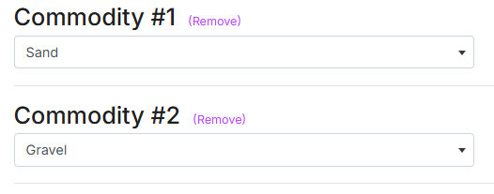
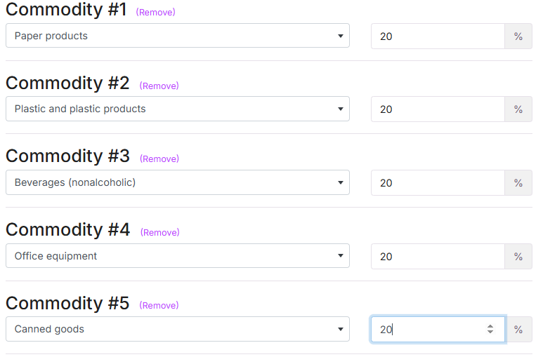

NEW AND USED CARS

GRAIN, FEED, HAY (AGRICULTURAL)

 |  |  |  | SCRAP METAL

UIIA

ROCKLAKE APD-MTC
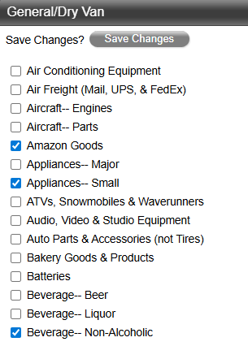
ROCKLAKE CLASIFICACIÓN
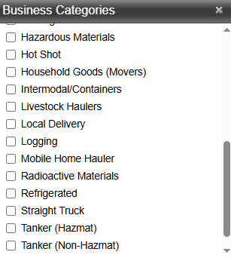
 |  | PLASTIC PIPES , CEMENT BAGS , BRICKS , BUILDING MATERIALS , LUMBER, PALLETS, PROCESSED WOOD (FLATBED)
 |  | SAND AND GRAVEL | (Se clasifica como dump permly att body cuando es camión completo tipo volqueta y si es con camión + trailer se debe clasificar como dump semi trailer).
 |  | PAPER AND PLASTICS PRODUCTS, CANNED FOOD,BEVERAGES, WATER BOOTLE, PLASTIC BOOTLE, OFFICE EQUIPMENT (DRY VAN)
 |  | NEW AND USED CARS (Se clasifica como Automobile Haulers single deck cuando es un camiòn con trailer sencillo y double deck cuando es trailer de dos pisos). |  |  |  |  |  | CATEGORIAS
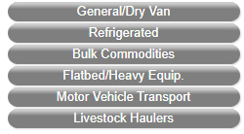
 |  | WET CEMENT (MIXER) (Se clasifica como Bulk)
 |  | GRAIN, FEED, HAY (AGRICULTURAL)
 |  | HOUSEHOLD GOODS, FURNITURE (SE CLASIFICA TAL CUAL)
 |  | REFRIGERATED FOOD, FRUIT AND VEGETABLES, BOXED MEAT (REFRIGERATED)
 |  | GARBAGE & TRASH (SE CLASIFICA TAL CUAL)
 |  | LOGGING ( SE CLASIFICA TAL CUAL)
 |  | BOX TRUCK (SE CLASIFICA COMO STRAIGHT TRUCK) (Normalmente lleva Dry Van o Amazon Goods)

 |  | PLASTIC PIPES , CEMENT BAGS , BRICKS , BUILDING MATERIALS , LUMBER, PALLETS, PROCESSED WOOD (FLATBED)
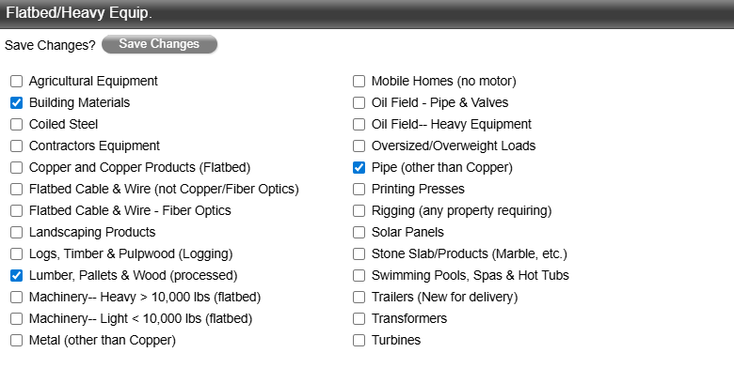
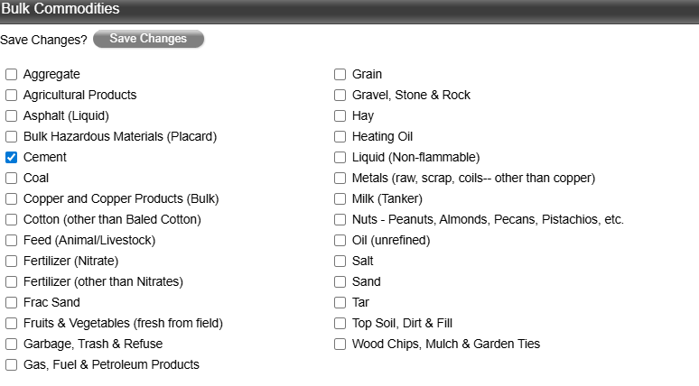

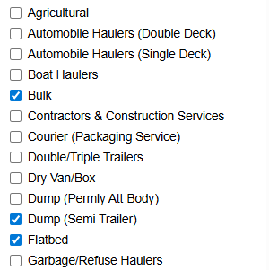

SAND AND GRAVEL
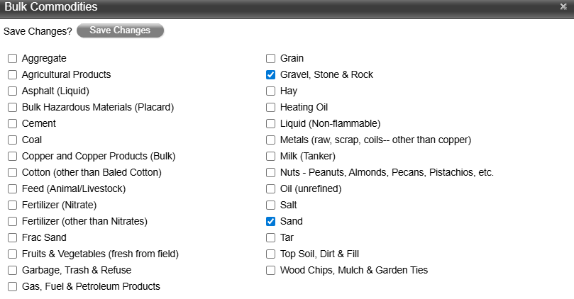
 |  |  |  |  | PAPER AND PLASTICS PRODUCTS, CANNED FOOD,BEVERAGES, WATER BOOTLE, PLASTIC BOOTLE, OFFICE EQUIPMENT (DRY VAN)
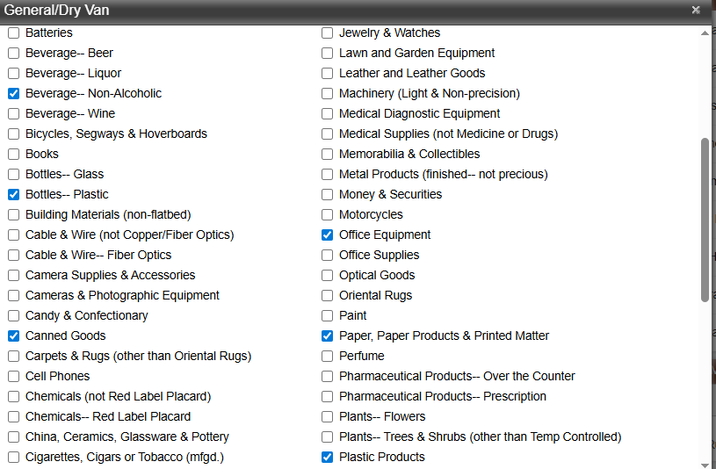

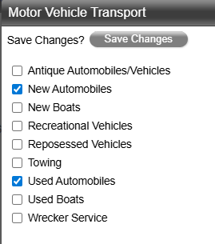
NEW AND USED CARS
 | WET CEMENT
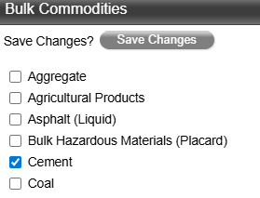

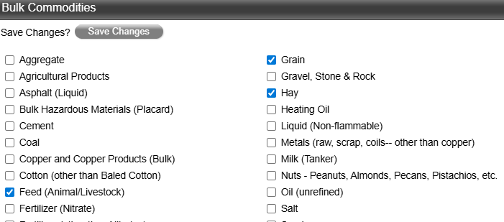
 |  |  |  | GRAIN, FEED, HAY (AGRICULTURAL)
 |  |  |  |  |  |  | REFRIGERATED FOOD, FRUIT AND VEGETABLES, BOXED MEAT (REFRIGERATED)
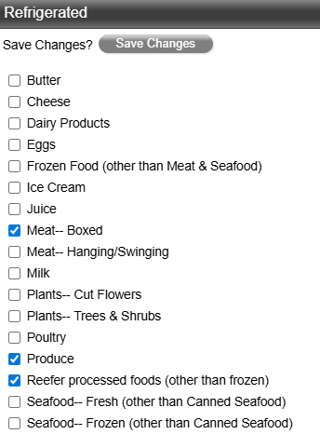

HOUSEHOLD GOODS, FURNITURE
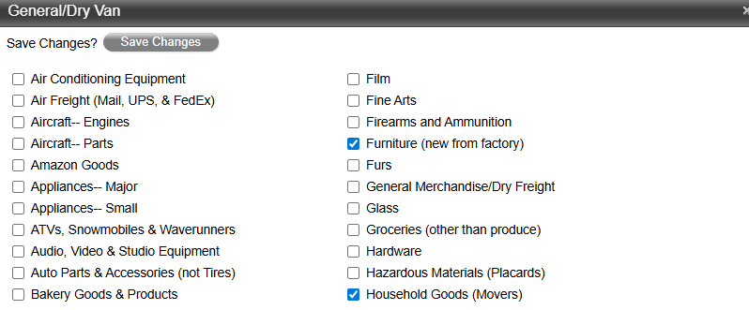

 |  |  |  | GARBAGE & TRASH |  | LOGGING
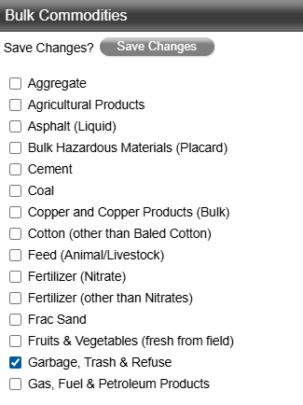
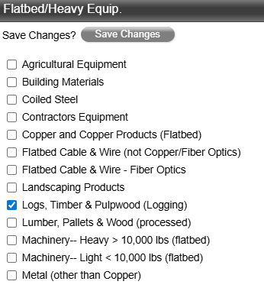

BOX TRUCK (SE CLASIFICA COMO STRAIGHT TRUCK) (Normalmente lleva Dry Van o Amazon Goods)

STAR MUTUAL
STAR MUTUAL CLASIFICACIÓN
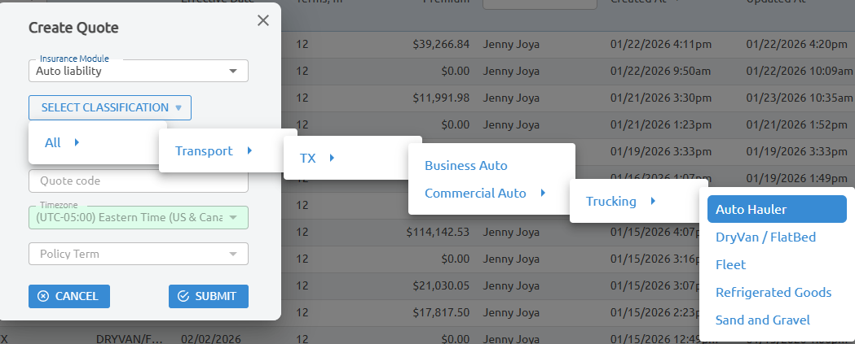

Esta compañía no ofrece MTC solo AL.

